Theorie
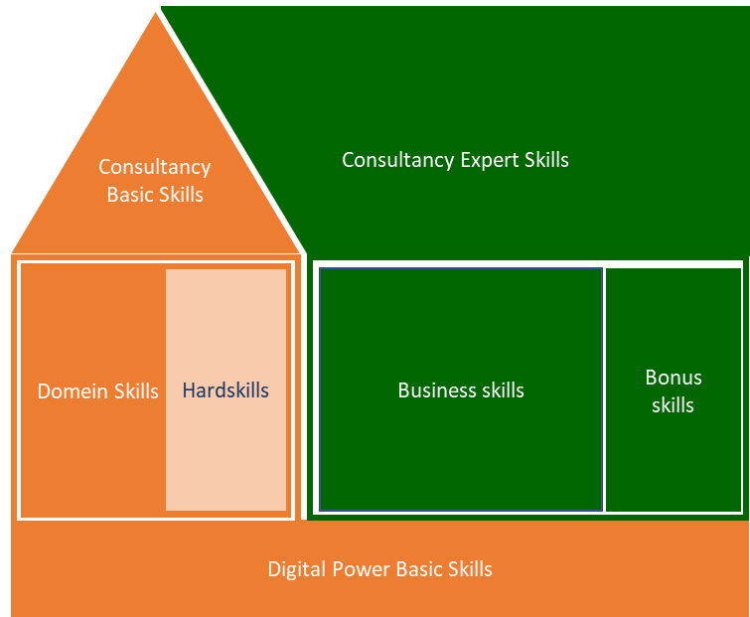
Digital Power Competentiehuis | Competentiegebieden

Uitwerking (NIET BEWERKEN!!)
 | Digital Power Basic Skills | Digital Power Basic Skills | Digital Power Basic Skills | Digital Power Basic Skills | Digital Power Basic Skills | Digital Power Basic Skills | Domein Skills | Domein Skills | Domein Skills | Domein Skills | Domein Skills | Domein Skills | Domein Skills | Domein Skills | Domein Skills | Domein Skills | Domein Skills | Domein Skills | Domein Skills | Domein Skills | Domein Skills | Domein Skills | Domein Skills | Domein Skills | Domein Skills | Domein Skills | Domein Skills | Domein Skills | Domein Skills | Domein Skills | Domein Skills | Domein Skills | Domein Skills | Domein Skills | Domein Skills | Domein Skills | Domein Skills | Domein Skills | Domein Skills | Domein Skills | Domein Skills | Domein Skills | Domein Skills | Domein Skills | Domein Skills | Domein Skills | Hardskills | Hardskills | Hardskills | Hardskills | Hardskills | Hardskills | Hardskills | Hardskills | Hardskills | Hardskills | Hardskills | Hardskills | Hardskills | Hardskills | Hardskills | Basic Consultancy Skills | Basic Consultancy Skills | Basic Consultancy Skills | Basic Consultancy Skills | Basic Consultancy Skills | Business Skills | Business Skills | Business Skills | Business Skills | Business Skills | Expert Consultancy Skills | Expert Consultancy Skills | Expert Consultancy Skills | Expert Consultancy Skills | Expert Consultancy Skills
 |  |  |  |  |  |  | Ethiek en professionaliteit | Ethiek en professionaliteit | Ethiek en professionaliteit | Ethiek en professionaliteit | Ethiek en professionaliteit | Basis data vaardigheden | Basis data vaardigheden | Basis data vaardigheden | Basis data vaardigheden | Statistiek | Statistiek | Statistiek | Statistiek | Statistiek | Kwantitatieve Analyse en Onderzoeksvaardigheden | Kwantitatieve Analyse en Onderzoeksvaardigheden | Kwantitatieve Analyse en Onderzoeksvaardigheden | Kwantitatieve Analyse en Onderzoeksvaardigheden | Kwantitatieve Analyse en Onderzoeksvaardigheden | Metrics en doelen | Metrics en doelen | Metrics en doelen | Metrics en doelen | Metrics en doelen | CX Theorie | CX Theorie | CX Theorie | CX Theorie | CX Theorie | CX Theorie | CX Theorie | CX Theorie | CX Kennis toepassingsdomein | CX Kennis toepassingsdomein | CX Kennis toepassingsdomein | CX Kennis toepassingsdomein | CX Kennis toepassingsdomein | Bonusskill | Bonusskill | Bonusskill
 | Leren & reflecteren | Ondersteunen & samenwerken | Ondernemen & resultaatgericht | Klantgericht | Kennisdeling | Coaching & begeleiding | Bewust | Bekend | Adviseert | Neemt mee in werkzaamheden | Adviseert pro-actief | Bewust van verschillende typen data en de (on)mogelijkheden | Begrijpt data kwaliteit en herkent problemen | Kent oplossingen om data met kwaliteitsproblemen om te gaan | Kan doelmatig en doeltreffend data bewerken/ manipuleren | Assumpties steekproefgrootte, verdeling, etc. | Betrouwbaarheids intervallen | Statistische toetsen | Correlatie | Regressie | betrouwbaarheid & validiteit | Selecteren onderzoeksmethode | Onderzoeksdesign | Interpreteren onderzoeksresultaten | Onderzoeksvaardigheden in business | Metrics voor usability en UX | Metrics voor CX | Metrics aansluiting tussen strategie en ux/ cx metrics | Metrics vertalen naar meetbare definities | Metrics op het juiste organisatie niveau | Perceptie en decisionmaking | Kunnen inzetten van DiP optmalisatieproces | CX Marurty modellen | Merk, usability, UX en CX | CX strategie | Copywriting | UX writing | Content | Custoner Journer Mapping & Persona's | Personalisatie en segmentatie | Customer Journey (CXO) | Marketing Analytics | eCommerce Analytics | Product Analytics | Customer Service Optimalisatie | Design | Prototyping | Visual design | Customer Journey Mapping | Usability Testen - Formative | Usability Testen - Summative | AB Testen | Behavioral Analytics (Web en app analytics tooling) | Marketing Analytics | Session recordings | Heathmaps & Scrollmaps | Interviewen (opzetten en uitvoeren van een interview) | Survey Design (opzetten en uitvoeren van een survey) | SQL | Python | Javascript | R | HTML / CSS | Adviseren | Doortastend & probleemoplossend | Interpersoonlijk communicatie | Verwachtings-management | Schriftelijke en mondelinge communicatie | Organisatie- en management-identificatie | Strategische conceptualisatie | Projectmanagement | Verander-management | Leidinggeven | Situationele communicatie | Doelgerichte & effectieve communicatie | Besluitvaardigheid | Overtuigen & beinvloeden | Opbouwende feedback & slecht nieuws gesprekken
 | 1 | 2 | 3 | 4 | 5 | 6 | 1 | 2 | 3 | 4 | 5 | 1 | 2 | 3 | 4 | 1 | 2 | 3 | 4 | 5 | 1 | 2 | 3 | 4 | 5 | 1 | 2 | 3 | 4 | 5 | 1 | 2 | 3 | 4 | 5 | 6 | 7 | 8 | 1 | 2 | 3 | 4 | 5 | 1 | 2 | 3 | 1 | 2 | 3 | 4 | 5 | 6 | 7 | 8 | 9 | 10 | 11 | 12 | 13 | 14 | 15 | 1 | 2 | 3 | 4 | 5 | 1 | 2 | 3 | 4 | 5 | 1 | 2 | 3 | 4 | 5

Score op huidig situatie | 0.0 | 0.0 | 0.0 | 0.0 | 0.0 | 0.0 | 0.0 | 0.0 | 0.0 | 0.0 | 0.0 | 0.0 | 0.0 | 0.0 | 0.0 | 0.0 | 0.0 | 0.0 | 0.0 | 0.0 | 0.0 | 0.0 | 0.0 | 0.0 | 0.0 | 0.0 | 0.0 | 0.0 | 0.0 | 0.0 | 0.0 | 0.0 | 0.0 | 0.0 | 0.0 | 0.0 | 0.0 | 0.0 | 0.0 | 0.0 | 0.0 | 0.0 | 0.0 | 0.0 | 0.0 | 0.0 | 0.0 | 0.0 | 0.0 | 0.0 | 0.0 | 0.0 | 0.0 | 0.0 | 0.0 | 0.0 | 0.0 | 0.0 | 0.0 | 0.0 | 0.0 | 0.0 | 0.0 | 0.0 | 0.0 | 0.0 | 0.0 | 0.0 | 0.0 | 0.0 | 0.0 | 0.0 | 0.0 | 0.0 | 0.0 | 0.0
Subtotaal Gem |  |  |  |  |  |  |  |  |  |  | 0.0 |  |  |  | 0.0 |  |  |  |  | 0.0 |  |  |  |  | 0.0 |  |  |  |  | 0.0 |  |  |  |  |  |  |  | 0.0 |  |  |  |  | 0.0 |  |  | 0.0
Totaal Gem |  |  |  |  |  | 0.0 |  |  |  |  |  |  |  |  |  |  |  |  |  |  |  |  |  |  |  |  |  |  |  |  |  |  |  |  |  |  |  |  |  |  |  |  |  |  |  | 0.0 |  |  |  |  |  |  |  |  |  |  |  |  |  |  | 0.0 |  |  |  |  | 0.0 |  |  |  |  | 0.0 |  |  |  |  | 0.0

Score op ambitie | 0.0 | 0.0 | 0.0 | 0.0 | 0.0 | 0.0 | 0.0 | 0.0 | 0.0 | 0.0 | 0.0 | 0.0 | 0.0 | 0.0 | 0.0 | 0.0 | 0.0 | 0.0 | 0.0 | 0.0 | 0.0 | 0.0 | 0.0 | 0.0 | 0.0 | 0.0 | 0.0 | 0.0 | 0.0 | 0.0 | 0.0 | 0.0 | 0.0 | 0.0 | 0.0 | 0.0 | 0.0 | 0.0 | 0.0 | 0.0 | 0.0 | 0.0 | 0.0 | 0.0 | 0.0 | 0.0 | 0.0 | 0.0 | 0.0 | 0.0 | 0.0 | 0.0 | 0.0 | 0.0 | 0.0 | 0.0 | 0.0 | 0.0 | 0.0 | 0.0 | 0.0 | 0.0 | 0.0 | 0.0 | 0.0 | 0.0 | 0.0 | 0.0 | 0.0 | 0.0 | 0.0 | 0.0 | 0.0 | 0.0 | 0.0 | 0.0
Subtotaal Gem |  |  |  |  |  |  |  |  |  |  | 0.0 |  |  |  | 0.0 |  |  |  |  | 0.0 |  |  |  |  | 0.0 |  |  |  |  | 0.0 |  |  |  |  |  |  |  | 0.0 |  |  |  |  | 0.0 |  |  | 0.0
Totaal Gem |  |  |  |  |  | 0.0 |  |  |  |  |  |  |  |  |  |  |  |  |  |  |  |  |  |  |  |  |  |  |  |  |  |  |  |  |  |  |  |  |  |  |  |  |  |  |  | 0.0 |  |  |  |  |  |  |  |  |  |  |  |  |  |  | 0.0 |  |  |  |  | 0.0 |  |  |  |  | 0.0 |  |  |  |  | 0.0

Totaal

Skill categoriëen
 | Huidig | Ambitie
Digital Power Basic Skills | 0.0 | 0.0
Domein Skills | 0.0 | 0.0
Hardskills | 0.0 | 0.0
Basic Consultancy Skills | 0.0 | 0.0
Business Skills | 0.0 | 0.0
Expert Consultancy Skills | 0.0 | 0.0

Categorieën
Hardskills
Digital Power Basic Skills
Domain skills subcategoriëen
 | Huidig | Ambitie
Ethiek en professionaliteit | 0.0 | 0.0
Basis data vaardigheden | 0.0 | 0.0
Statistiek | 0.0 | 0.0
Kwantitatieve Analyse en Onderzoeksvaardigheden | 0.0 | 0.0
Metrics en doelen | 0.0 | 0.0
CX Theorie | 0.0 | 0.0
CX Kennis toepassingsdomein | 0.0 | 0.0
Bonusskill | 0.0 | 0.0

Spreiding huidige versus ambitie
Domein Skills (DA)

Basic Consultancy Skills
Business Skills
Expert Consultancy Skills

Domain skills subcategorieën
Domain skills (Ethiek en professionaliteit)
Domain skills (Basis data vaardigheden)
Domain skills (Statistiek)
Domain skills (Kwant Analyse en Onderzoeksv.)

Domain skills (Metrics en doelen)
Domain skills (CX theorie)
Domain skills (CX kennis en toepassingsdomein)
Domain skills (Bonusskills)

